需要收费的网站
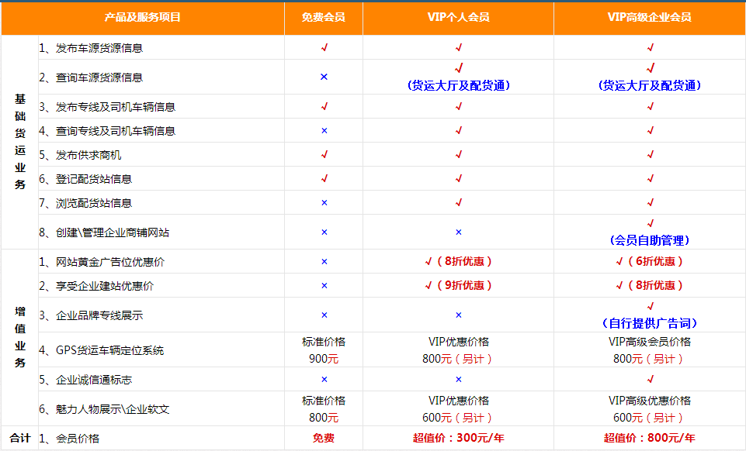
序号 | 网站 | 网址 | 账号 | 密码
1 | 万顺物流网 | http://www.wl56858.com/
2 | 51无忧运力网 | http://www.51yunli.com/
3 | 物流通 | http://www.56000.mobi/ | 郑卫韩 | 123！@#
4 | 深圳易物流网 | http://ph.156580.com/peihuo/
5 | 中国化工物流网 | http://www.cnchem56.com/
6 | 中华物流网 | http://www.zhwlw.com.cn/
7 | 保定华北物流信息网 | http://www.031256.com/ | 郑卫韩 | 123！@#
8 | 陕西货运信息网 | http://www.xawl.cn/
9 | 石家庄佳信物流网 | http://www.56868.com/#
10 | 货运通 | http://www.hyt56.com/
11 | 物流城网（临沂） | http://www.56cheng.com/ | 15306022764 | 123456789
12 | 生生货运信息网 | http://www.56873.net/56873/index.htm
13 | 四方货运网 | http://www.1398899.com/
14 | 万声货运信息网 | http://hy.welsend.net/

1 | 万顺物流网的收费情况
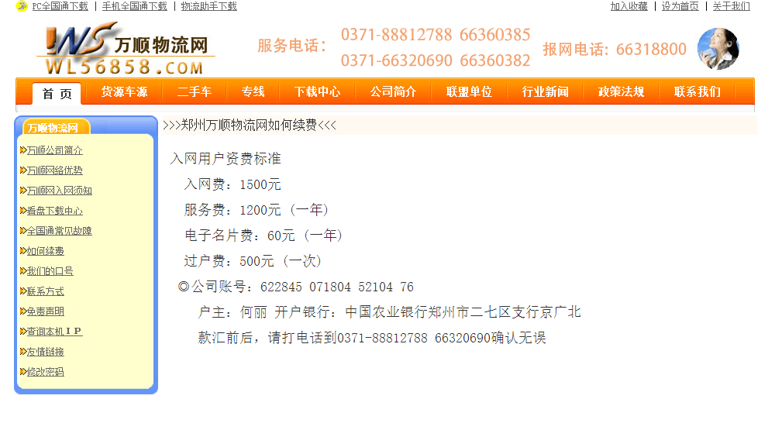

2 | 无忧运力的收费情况
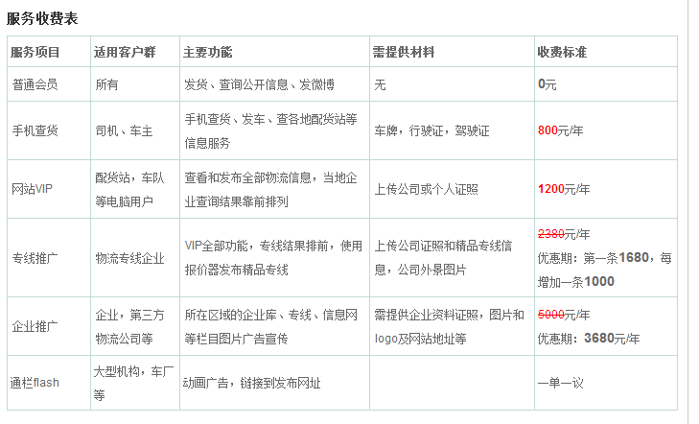

3 | 物流通的收费情况
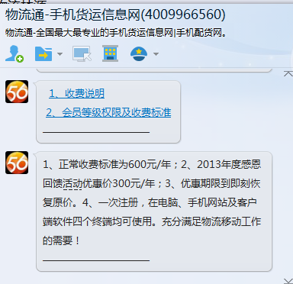

4 | 深圳易物流网
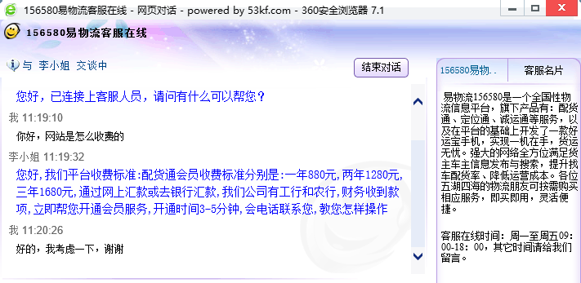

5 | 中国化工物流网
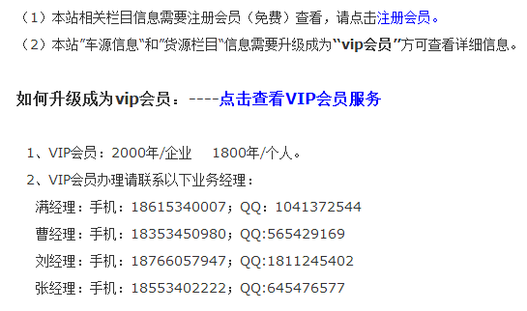

6 | 中华物流网

